program DL
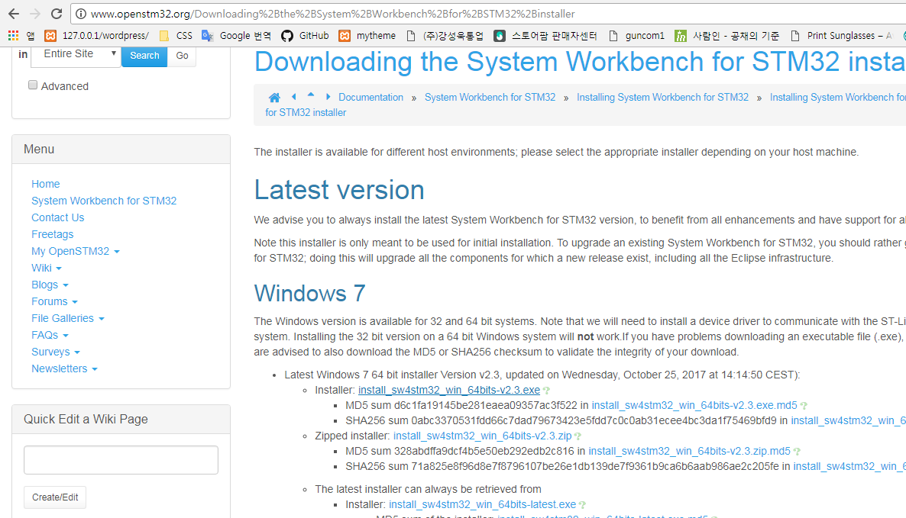
Program Download

1. 아래 link 접속
 | http://www.openstm32.org/System%2BWorkbench%2Bfor%2BSTM32 | ingunj
 |  | ***0311
2. 가입 후 Login |  | arvid.joung@gmail.com
3. Documentation의 Installation manual 선택
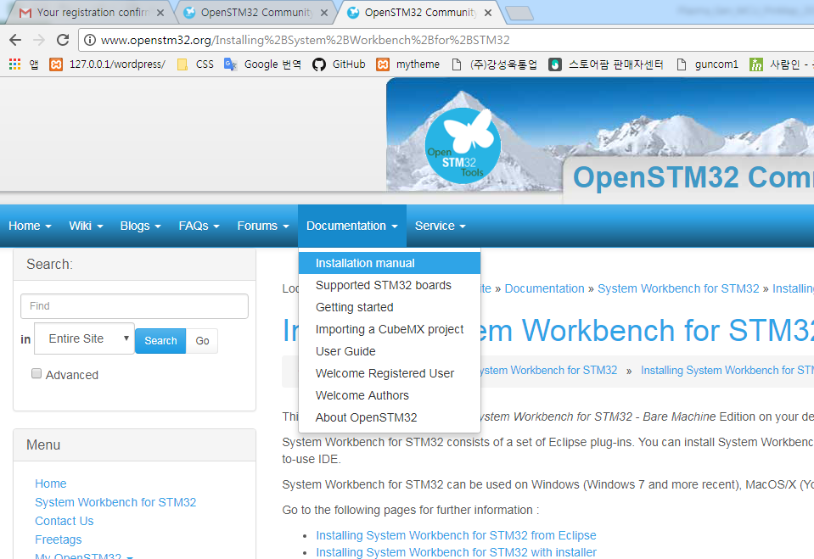

4. Downloading the System Workbench for STM32 installer 선택
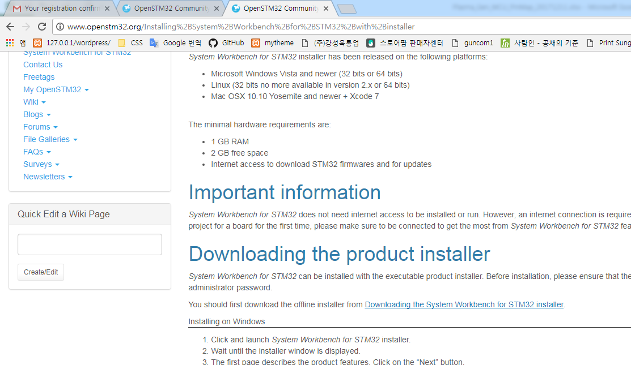

5. install_sw4stm32_win_64bits-v2.3.exe 선택하여 file를 download한다.
 | 32bit window는 32bit 실행 파일을 download한다

Install
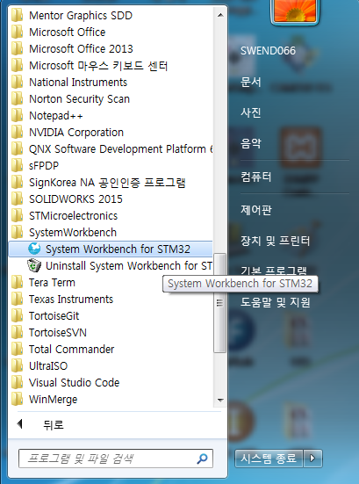
STM32 System workbench Program installation

1. install_sw4stm32_win_64bits-v2.3.exe 실행
 | 아래와 같이 cmd 창이 실행된다.
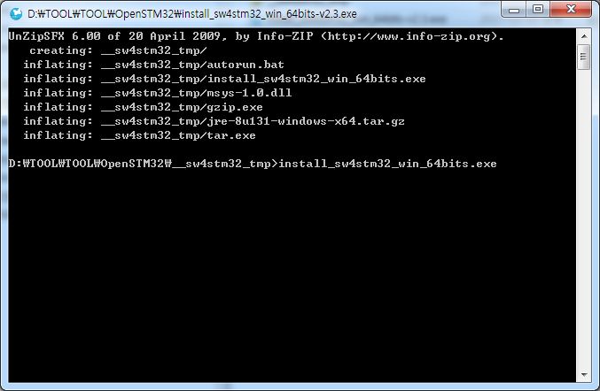

2. Next 선택
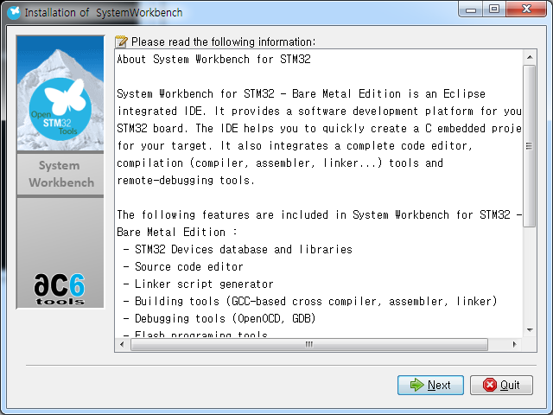

3. I accept the therms of this license agreement를 선택하면, Next가 선택이 활성화되고. Next를 선택한다.
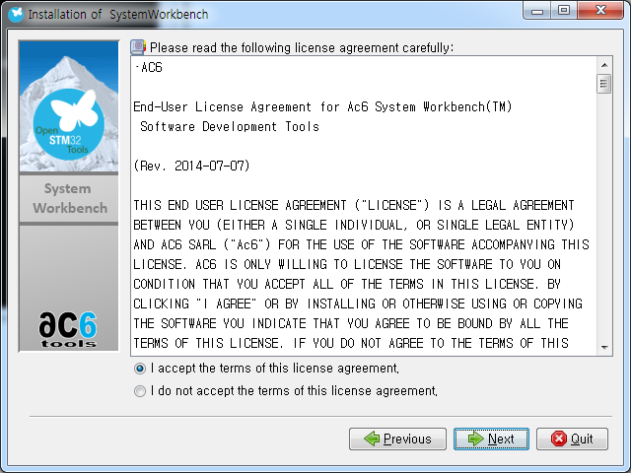

4. I accept the therms of this license agreement를 선택하면, Next가 선택이 활성화되고. Next를 선택한다.
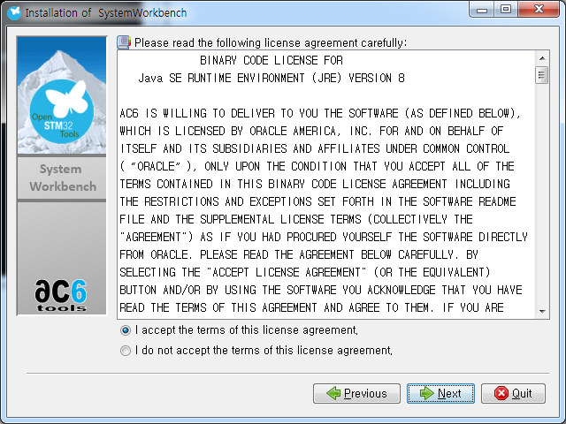

5. install할 path를 선택하고, Next click
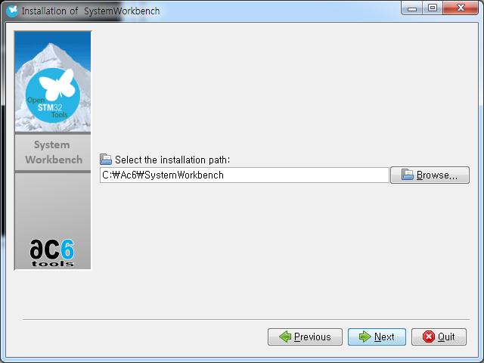

6. 모두 선택하고, Next click
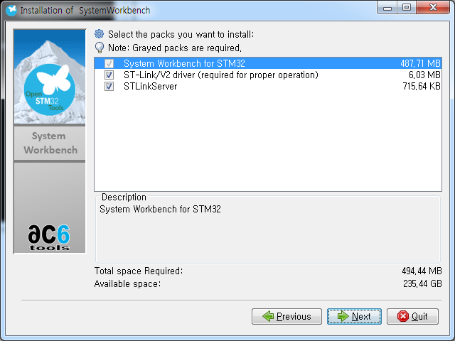

7. 아래와 같이 설정 후 Next click
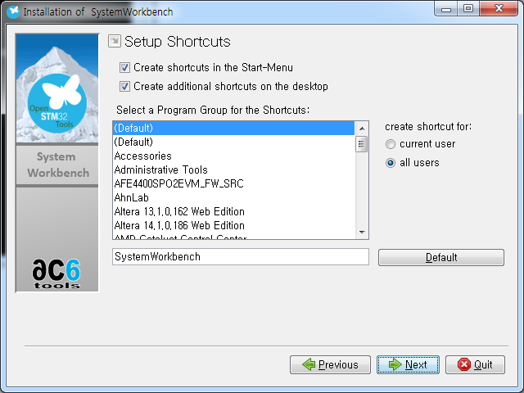

8. Next click
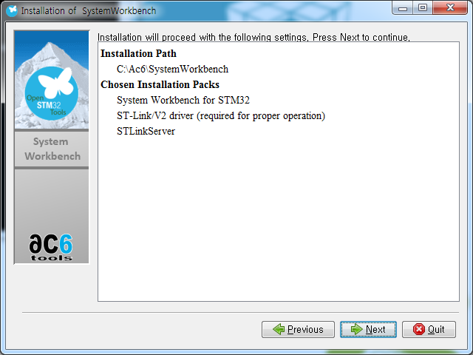

9. installation 진행
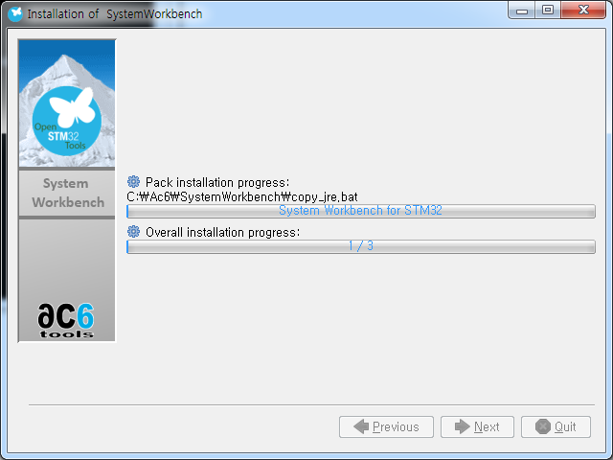

10. installation 완료 후 Next click
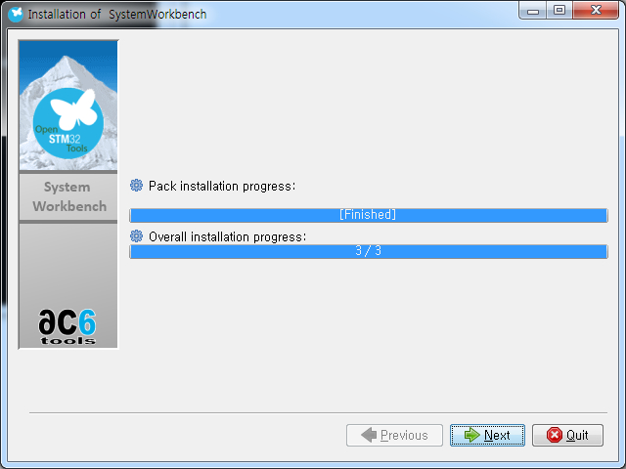

11. Device Driver Installaion Wizard가 실행되며, 다음 click
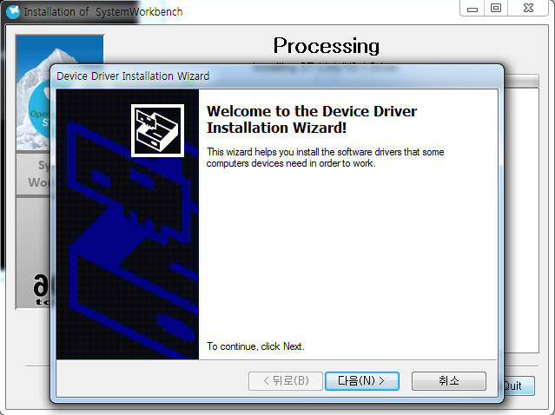

12. 항상 신뢰를 선택후 설치 선택
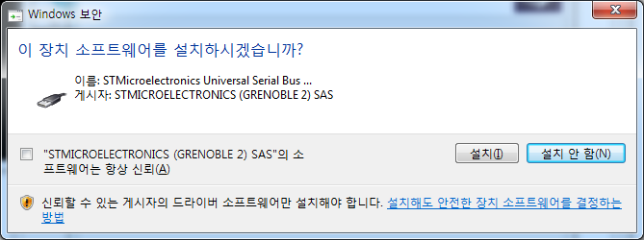

13. 항상 신뢰를 선택후 설치 선택
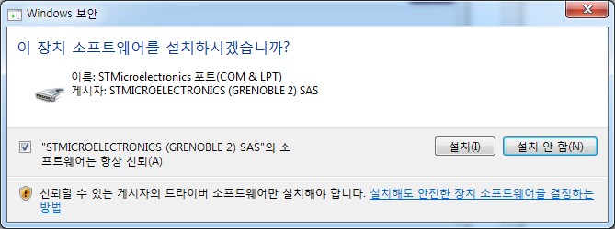

14. Device Driver 설치 완료
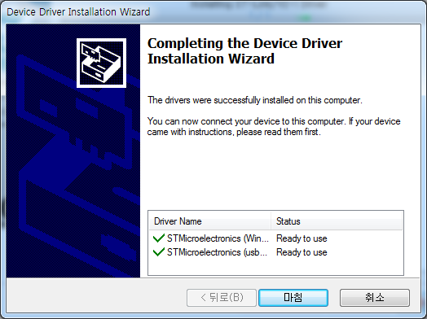

15. Next click
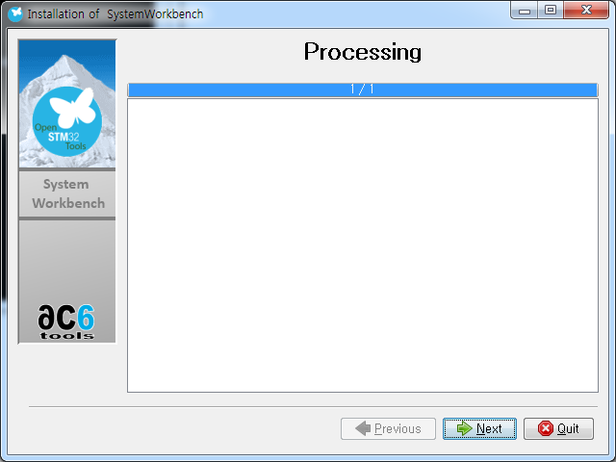

16. Done click
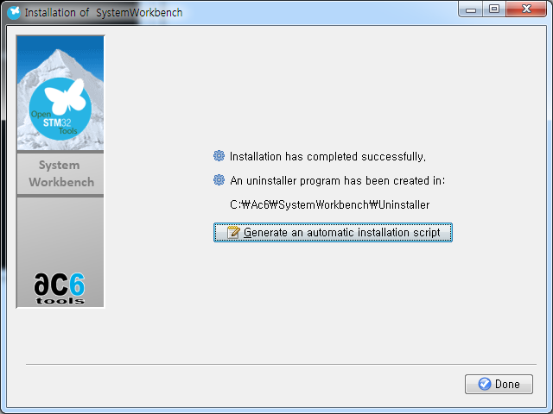

17. 완료 후 아래와 같이 SystemWorkbench folder가 생성됨

사용법
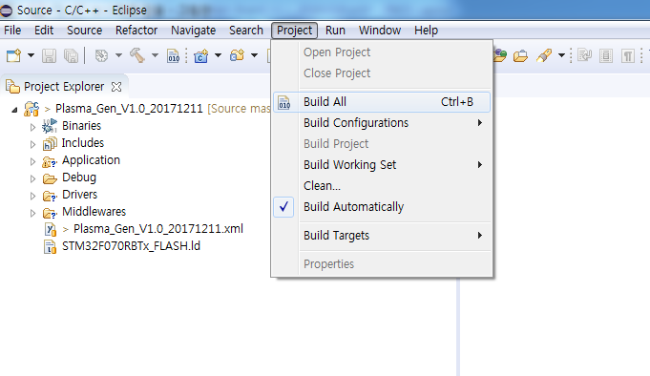
1. System workbench를 실행하면 아래와 같이 workspace directory 설정이 나온다.
 | Project source가 있는 경로를 선택한다.
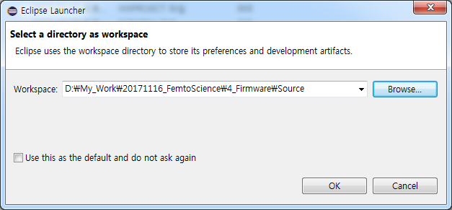

2. 실행 후 Project folder가 제대로 link가 되어 있지 않으면, 아래와 같이 Open Projects from File System을 선택한다.
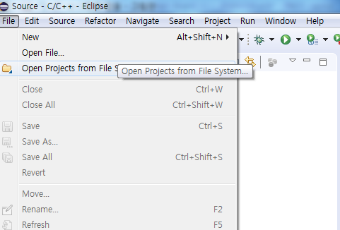

3. Import source에 Project folder를 선택한다.
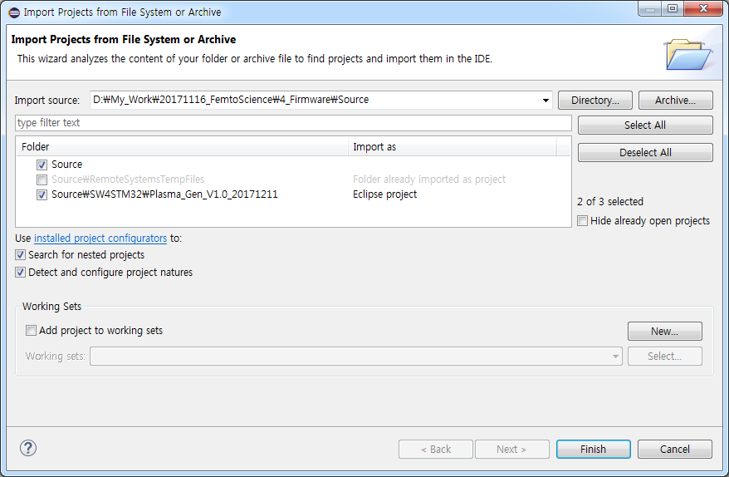

4. Compile - Project > Build All를 선택한다.

CubeMX
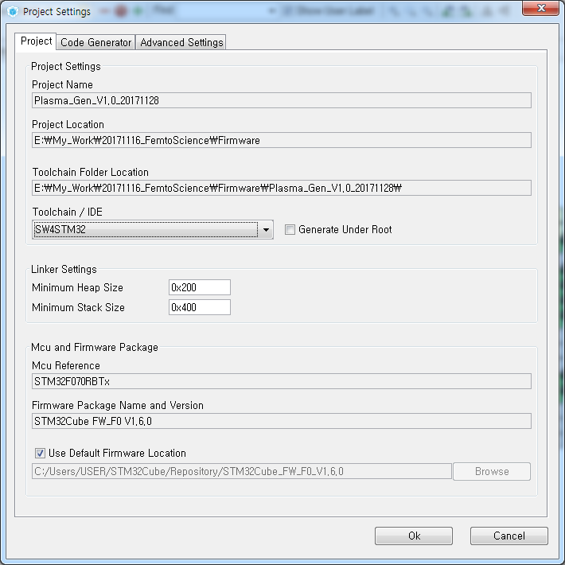
1. 설치된 IDE에 맞춰 Toolchain/IDE를 선택한다.
 | System Workbench를 사용하는 경우, SW4STM32를 선택한다.

